GRAFICO.1
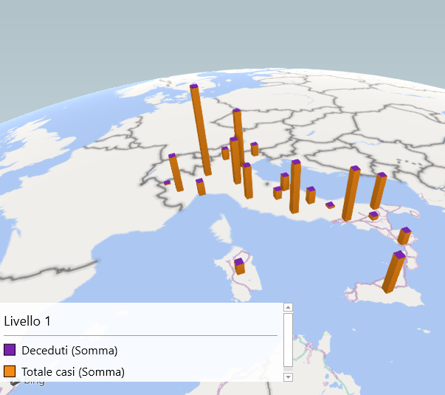
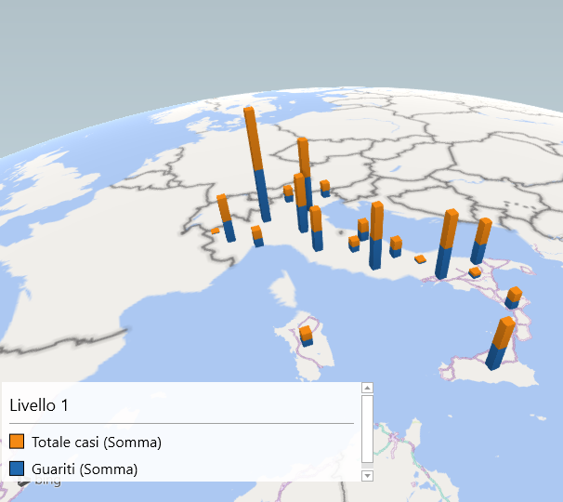

GRAFICO.2
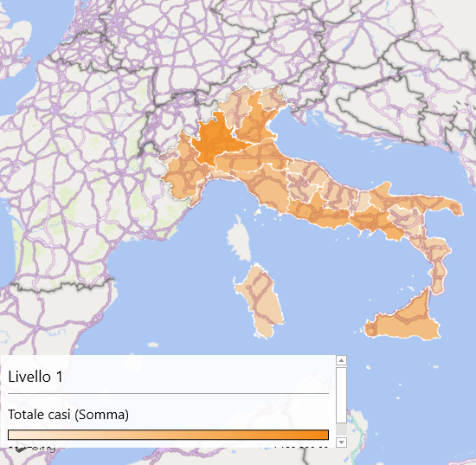
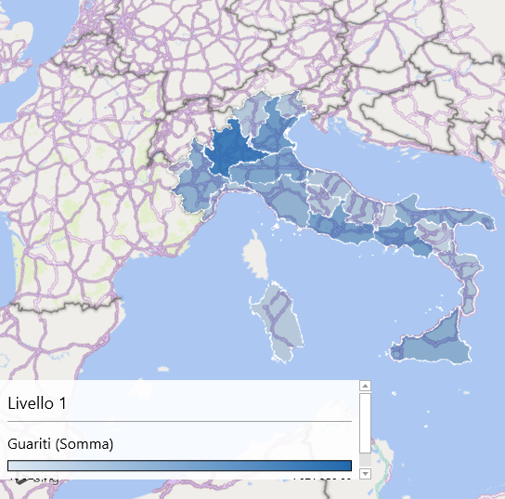
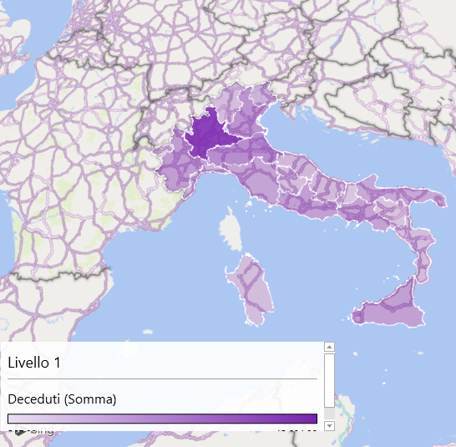

GRAFICO.3
 | Totale casi | Guariti | Deceduti
Piemonte | 1720974 | 1680004 | 13829
Valle d'Aosta | 50479 | 49376 | 567
Lombardia | 4122500 | 4071259 | 45604
Trentino-Alto Adige | 538391 | 534554 | 3259
Veneto | 2696390 | 2662287 | 16692
Friuli-Venezia Giulia | 575556 | 568784 | 6007
Liguria | 661707 | 655249 | 5885
Emilia-Romagna | 2138507 | 2114869 | 19295
Toscana | 1591333 | 1571756 | 11599
Umbria | 438872 | 435346 | 2455
Marche | 714497 | 709543 | 4403
Lazio | 2388816 | 2354671 | 12807
Abruzzo | 652154 | 638474 | 3935
Molise | 101865 | 101042 | 719
Campania | 2446637 | 2409216 | 11804
Puglia | 1627811 | 1615198 | 9666
Basilicata | 199720 | 190681 | 1022
Calabria | 632118 | 627793 | 3352
Sicilia | 1818847 | 1800871 | 12709
Sardegna | 510299 | 503891 | 2929

GRAFICO.4
 | Totale casi | Guariti | Deceduti
Piemonte | 1720974 | 1680004 | 13829
Valle d'Aosta | 50479 | 49376 | 567
Lombardia | 4122500 | 4071259 | 45604
Trentino-Alto Adige | 538391 | 534554 | 3259
Veneto | 2696390 | 2662287 | 16692
Friuli-Venezia Giulia | 575556 | 568784 | 6007
Liguria | 661707 | 655249 | 5885
Emilia-Romagna | 2138507 | 2114869 | 19295
Toscana | 1591333 | 1571756 | 11599
Umbria | 438872 | 435346 | 2455
Marche | 714497 | 709543 | 4403
Lazio | 2388816 | 2354671 | 12807
Abruzzo | 652154 | 638474 | 3935
Molise | 101865 | 101042 | 719
Campania | 2446637 | 2409216 | 11804
Puglia | 1627811 | 1615198 | 9666
Basilicata | 199720 | 190681 | 1022
Calabria | 632118 | 627793 | 3352
Sicilia | 1818847 | 1800871 | 12709
Sardegna | 510299 | 503891 | 2929

GRAFICO.5.1
 | Guariti
Piemonte | 1680004
Valle d'Aosta | 49376
Lombardia | 4071259
Trentino-Alto Adige | 534554
Veneto | 2662287
Friuli-Venezia Giulia | 568784
Liguria | 655249
Emilia-Romagna | 2114869
Toscana | 1571756
Umbria | 435346
Marche | 709543
Lazio | 2354671
Abruzzo | 638474
Molise | 101042
Campania | 2409216
Puglia | 1615198
Basilicata | 190681
Calabria | 627793
Sicilia | 1800871
Sardegna | 503891

GRAFICO.5.2
 | Deceduti
Piemonte | 13829
Valle d'Aosta | 567
Lombardia | 45604
Trentino-Alto Adige | 3259
Veneto | 16692
Friuli-Venezia Giulia | 6007
Liguria | 5885
Emilia-Romagna | 19295
Toscana | 11599
Umbria | 2455
Marche | 4403
Lazio | 12807
Abruzzo | 3935
Molise | 719
Campania | 11804
Puglia | 9666
Basilicata | 1022
Calabria | 3352
Sicilia | 12709
Sardegna | 2929

GRAFICO.5.3
 | Totale casi
Piemonte | 1720974
Valle d'Aosta | 50479
Lombardia | 4122500
Trentino-Alto Adige | 538391
Veneto | 2696390
Friuli-Venezia Giulia | 575556
Liguria | 661707
Emilia-Romagna | 2138507
Toscana | 1591333
Umbria | 438872
Marche | 714497
Lazio | 2388816
Abruzzo | 652154
Molise | 101865
Campania | 2446637
Puglia | 1627811
Basilicata | 199720
Calabria | 632118
Sicilia | 1818847
Sardegna | 510299

